对账发票申请
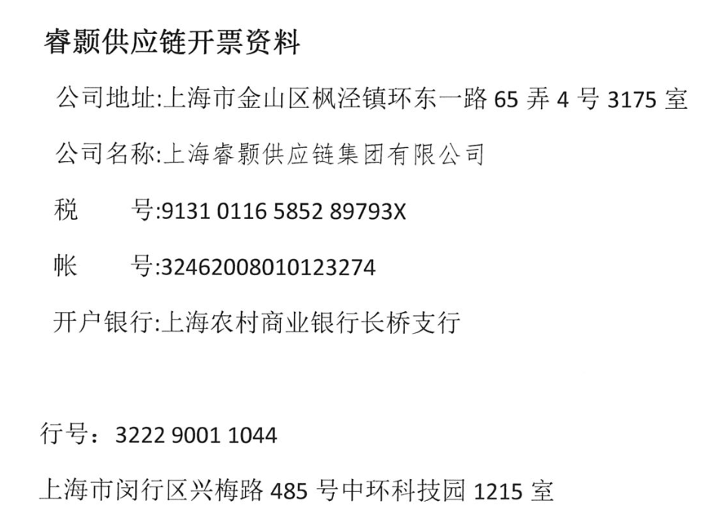
龙岩依诚对账单-Recall
客户 | 下单时间 | 客户联系人 | 单据编号 | 客户PO号 | 睿颢合同号 | 客户款号 | 使用于 | 品名 | 数量(片） | 单价(RMB) | 金额(RMB) | 备注1 | 备注2
龙岩依诚 | 2025-11-17 | Andy He | S25111130 | 16805-04 | RLYYCZH051 | 4342/047/251/01 | living room lamp | ZHHTR25019 9标RFID折卡吊牌52*210mm（不含价格贴） | 3000 | 0.7 | 2100.00
 |  |  |  |  |  | 4342/047/251/02 |  | ZHHTR25019 9标RFID折卡吊牌52*210mm（不含价格贴） | 250 | 0.7 | 175.00
 |  |  |  | 16806-04 |  | 6367/047/251/01 |  | ZHHTR25019 9标RFID折卡吊牌52*210mm（不含价格贴） | 2000 | 0.7 | 1400.00
 |  |  |  |  |  | 6367/047/251/04 |  | ZHHTR25019 9标RFID折卡吊牌52*210mm（不含价格贴） | 150 | 0.7 | 105.00
 |  |  |  | / |  | / |  | ZHLOP25003 新版浅黄色棉蜡绳（280mm） | 5400 | 0.1 | 540.00
龙岩依诚 | 2025-11-17 | Andy He | S25111133 | 17979-04 | RLYYCZH052 | 4342/047/251/01 | living room lamp | ZHHTR25019 9标RFID折卡吊牌52*210mm（不含价格贴） | 2700 | 0.7 | 1890.00
 |  |  |  |  |  | 4342/047/251/02 |  | ZHHTR25019 9标RFID折卡吊牌52*210mm（不含价格贴） | 650 | 0.7 | 455.00
 |  |  |  |  |  | 4342/047/251/03 |  | ZHHTR25019 9标RFID折卡吊牌52*210mm（不含价格贴） | 100 | 0.7 | 70.00
 |  |  |  |  |  | 4342/047/251/04 |  | ZHHTR25019 9标RFID折卡吊牌52*210mm（不含价格贴） | 200 | 0.7 | 140.00
 |  |  |  | 17981-04 |  | 6367/047/251/01 |  | ZHHTR25019 9标RFID折卡吊牌52*210mm（不含价格贴） | 3500 | 0.7 | 2450.00
 |  |  |  |  |  | 6367/047/251/02 |  | ZHHTR25019 9标RFID折卡吊牌52*210mm（不含价格贴） | 200 | 0.7 | 140.00
 |  |  |  |  |  | 6367/047/251/03 |  | ZHHTR25019 9标RFID折卡吊牌52*210mm（不含价格贴） | 200 | 0.7 | 140.00
 |  |  |  | / |  | / |  | ZHLOP25003 新版浅黄色棉蜡绳（280mm） | 7550 | 0.1 | 755.00
龙岩依诚 | 2025-11-25 | Andy He | S25111820 | 18758-04 | RLYYCZH053 | 4341/047/251/01 | living room lamp | ZHHTR25019 9标RFID折卡吊牌52*210mm（不含价格贴） | 1500 | 0.7 | 1050.00
 |  |  |  | 18773-04 |  | 6367/047/251/01 |  | ZHHTR25019 9标RFID折卡吊牌52*210mm（不含价格贴） | 1500 | 0.7 | 1050.00
 |  |  |  | / |  | / |  | ZHLOP25003 新版浅黄色棉蜡绳（280mm） | 3000 | 0.1 | 300.00
龙岩依诚 | 2025-11-27 | Andy He | S25112026 | PO-19073 | RLYYCZH054 | 4341/047/251/02 | living room lamp | ZHHTR25019 9标RFID折卡吊牌52*210mm（不含价格贴） | 200 | 0.7 | 140.00
 |  |  |  | / |  | / |  | ZHLOP25003 新版浅黄色棉蜡绳（280mm） | 200 | 0.1 | 20.00

TOTAL |  |  |  |  |  |  |  |  |  |  | 12920.00

发票通知单
编号 （发票张数） | 申请日期 | 客户 | 开票抬头 （请填写全名） | 货物或应 税劳名称（比如吊粒，吊牌等，大致写一下就可以） | 规格型号 （如果不需要注明的请写“无”） | 单位 | 数量 | 金额 （一张发票的总金额） | 备注3
1 |  | 龙岩依诚 | 龙岩市依诚工艺品有限公司 | 吊牌、吊粒 | 无 | pcs | 32300 | ￥12,920.00 | FSC证书编号:BV-COC-145389 FSC声明:FSC mix70% 重量：92.41kg 订单号:16805/ 16806/17979/17981/18758/18773/19073 |  | 